ЭС2-нет рд
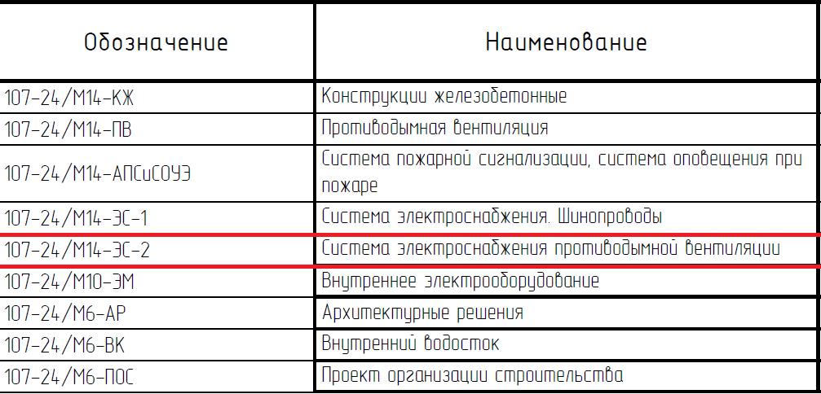

нет РД на это

